gaus-jordan 2x2
 | Gauss Jordan
 | x | y | b
F1 | 2 | 1 | 0
F2 | 6 | 5 | -2

PASO 1 | Iter 1 |  |  |  | -5R1 + R2
 | x | y
F1 | -4 | 0 | -2 | -5R1 | -10 | -5 | 0
F2 | 6 | 5 | -2 | R2 | 6 | 5 | -2
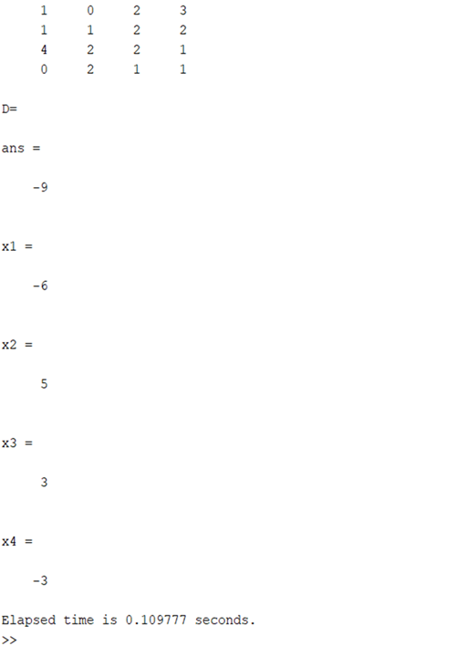
F3 |  |  |  |  | -4 | 0 | -2

 | Iter 2 |  |  |  | -3R1 + R2
 | x | y
F1 | -4 | 0 | -2 | -3R1 | -6 | -3 | 0
F2 | 0 | 2 | -2 | R2 | 6 | 5 | -2
 |  |  |  |  | 0 | 2 | -2

PASO 2 | DIVIDIMOS

F1 | 1 | 0 | 0.5 | R1/-4 | 1 | 0 | 0.5 | x
F2 | 0 | 1 | -1 | R2/2 | 0 | 1 | -1 | y

3x3
x | y | z | b
3 | -2 | 5 | 38
2 | 4 | -1 | -7
-7 | -3 | 4 | 5

2 | 3 |  | 6 | -4 | 10 | 76
-3 | 2 |  | -6 | -12 | 3 | 21
 |  |  | 0 | -16 | 13 | 97

3 | -2 | 5 | 38
0 | -16 | 13 | 97

7 |  |  |  |  | 21 | -14 | 35 | 266
3 |  |  |  |  | -21 | -9 | 12 | 15
 |  |  |  |  | 0 | -23 | 47 | 281

3 | -2 | 5 | 38
0 | -16 | 13 | 97 |  | 0 | -368 | 299 | 2231
0 | -23 | 47 | 281 |  | 0 | 368 | -752 | -4496
 |  |  |  |  | 0 | 0 | -453 | -2265

 | 23 |  |  |  |  |  | 1 | 5
 | -16

3 | -2 | 5 | 38 |  | 0 | 16 | -13 | -97
0 | -16 | 13 | 97 |  | 0 | 0 | 13 | 65
0 | 0 | 1 | 5 |  | 0 | 16 | 0 | -32

 |  |  |  |  | 0 | 1 | 0 | -2
-1
13

-1 |  | -3 | 2 | -5 | -38
5 |  | 0 | 0 | 5 | 25
 |  | -3 | 2 | 0 | -13

-3 | 2 | 0 | -13
0 | 1 | 0 | -2
0 | 0 | 1 | 5

-1 |  | 3 | -2 | 0 | 13
2 |  | 0 | 2 | 0 | -4
 |  | 3 | 0 | 0 | 9

 |  | 1 | 0 | 0 | 3

1 | 0 | 0 | 3
0 | 1 | 0 | -2
0 | 0 | 1 | 5

